Table 1
 |  |  | Техническое задание.
СХЕМА РАССТАНОВКИ
Вид стеллажей сверху
Вид стеллажей сбоку
 |  |  | 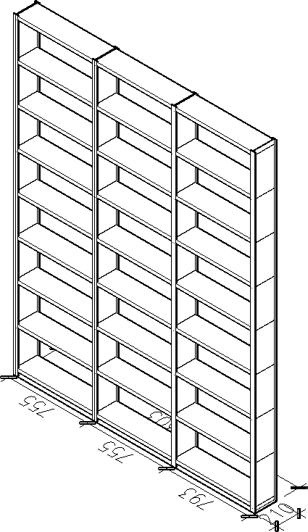
Вид спереди и сбоку одной секции
 |  | 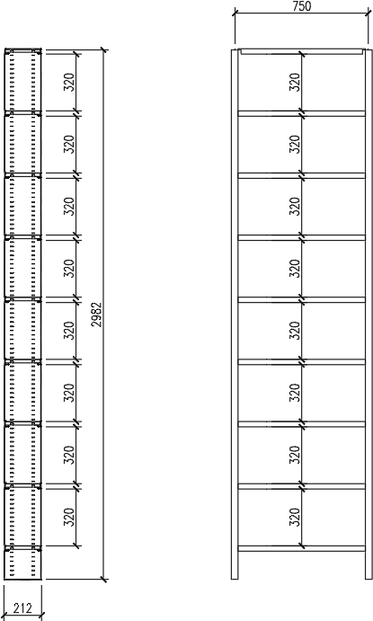
ТЕХНИЧЕСКОЕ ОПИСАНИЕ

 | № | Параметр |  |  |  |  | Ед. изм. | Значение
 | 1 | Общее количество секций с шагом 25 мм |  |  |  |  | шт. | 3
 | 2 | Общее количество секций |  |  |  |  | шт. | 3
 | 3 | Общее количество секций высотой 2982 |  |  |  |  | шт. | 3
 | 4 | Общее количество секций длиной 750 |  |  |  |  | шт. | 3
 | 5 | Общее количество секций глубиной 200 |  |  |  |  | шт. | 3
 | 6 | Общее количество секций с 8+1 (Крышка) уровнями |  |  |  |  | шт. | 3
 | 7 | Максимальное расстояние между полками |  |  |  |  | мм | 320
 | 8 | Минимальное расстояние между полками |  |  |  |  | мм | 320
 | 9 | Максимальная нагрузка на полку |  |  |  |  | кг | 80
 | 10 | Проектная нагрузка на полку |  |  |  |  | кг | 0
 | 11 | Цвет стеллажа |  |  |  |  | Белый, RAL | 9003
 | 12 | Количество полезных погонных метров полок |  |  |  |  | м | 18
 | 13 | Вместимость папок "Корона", ширина 70 мм |  |  |  |  | шт. | 240
 | 14 | Общий объем в упаковке |  |  |  |  | куб.м. | 0.41
 | 15 | Собственный вес стеллажей |  |  |  |  | кг | 83.06
ФОТОГРАФИИ С ОБЪЕКТОВ
 | 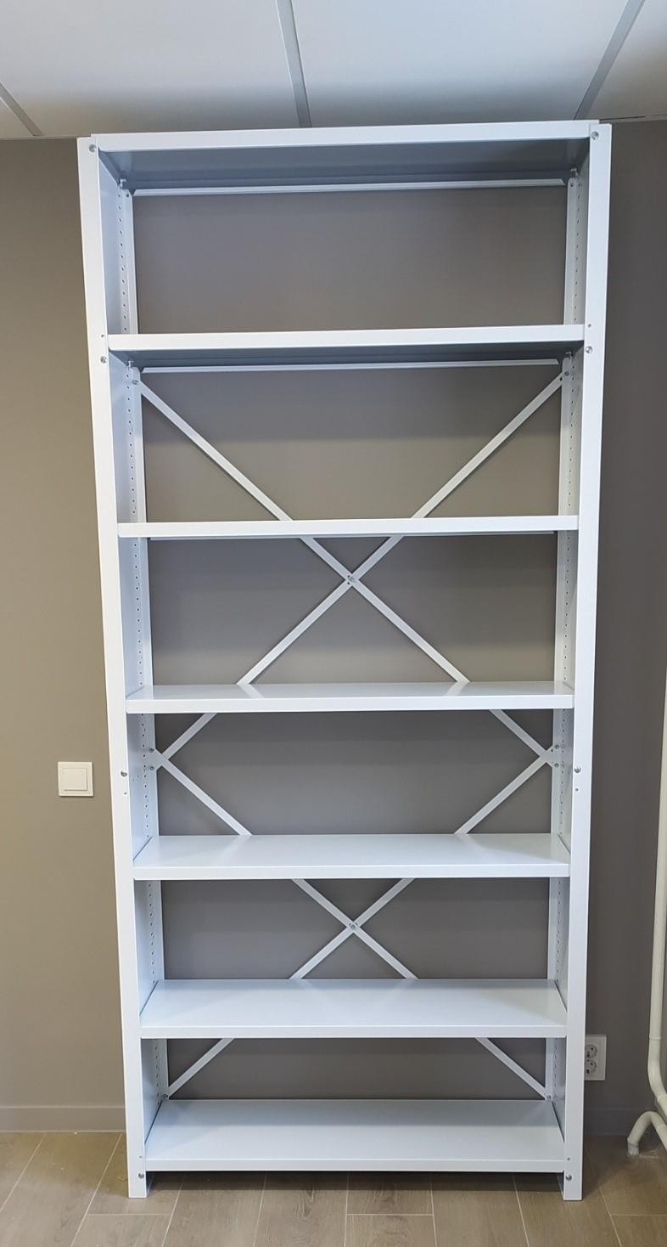

 | 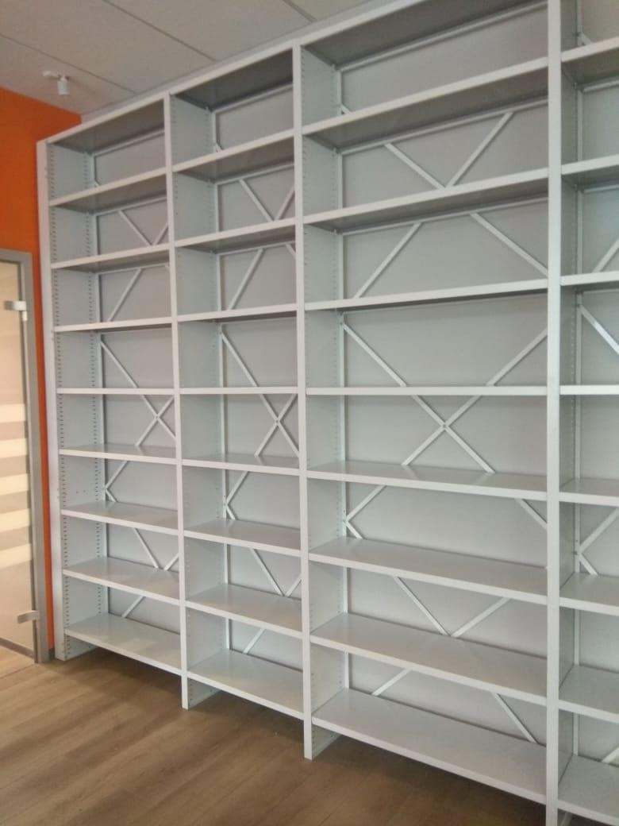

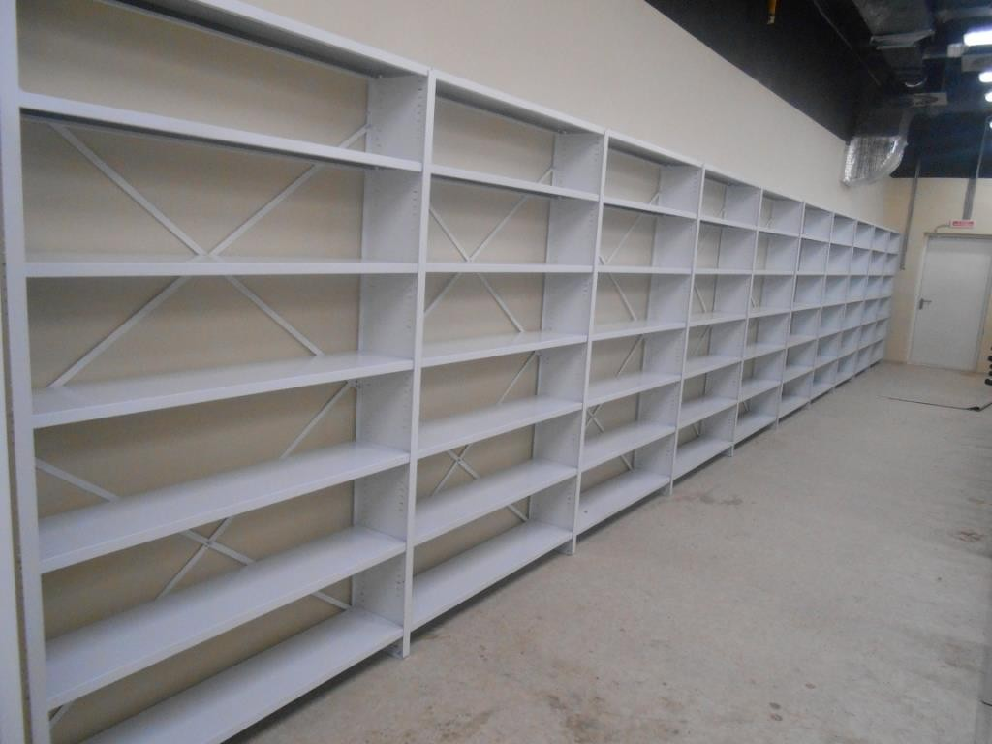
ТЕХНИЧЕСКОЕ ОПИСАНИЕ ИЗДЕЛИЯ
СВЕДЕНИЯ О КОНСТРУКЦИИ СТАЦИОНАРНЫЕ МЕТАЛЛИЧЕСКИЕ СТЕЛЛАЖИ. Серия «СА» 1.1 Описание изделия. Стационарные металлические стеллажи применяются для хранения архивной, бухгалтерской, деловой документации, книг, канцелярских товаров, легкого инвентаря, коробок и прочей продукции. Основу конструкции стационарного стеллажа составляют сплошные стойки, полки, крестовины жесткости. Стойки с перфорацией сплошные, без стыков и соединений. Сечение стойки «I» - образное для обеспечения дополнительной жесткости. Шаг смены расстояния между полками (шаг перфорации) - 25 мм или 12,5 мм позволяет регулировать расстояние между полками (рабочий просвет) в соответствии с размерами хранимых документов.

Схематический рисунок двухстороннего двухсекционного стеллажа Полки имеют продольные и поперечные ребра жесткости для обеспечения необходимых нагрузочных характеристик. Полки устанавливаются на клипы (без-болтовое крепление в прямоугольных отверстиях перфорации стойки). Верхняя полка («крышка») не является рабочей поверхностью и не предназначена для хранения груза. Назначение верхней полки – предохранение от попадания пыли на документы верхнего яруса хранения. Жесткость конструкции каркаса стеллажей обеспечивается специальным профилированием деталей, наличием дополнительных элементов жесткости - (крестовин).
 |  |  |  | 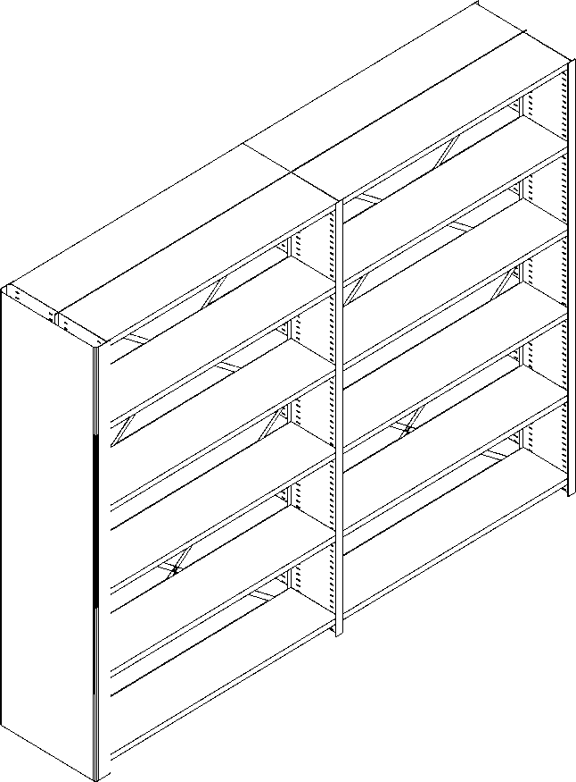
Опора стойки (подпятник) крепится в нижней части стоек. Увеличивает площадь опоры стеллажа и препятствует возможной порче напольного покрытия. Стационарные стеллажи, как правило, собираются в линию (ряд). К основной секции стыкуется нужное количество дополнительных секций. На крайних в ряду секциях стеллажа может быть установлена лицевая стенка. Эта деталь улучшает внешний вид Дополнительные детали и аксессуары расширяют возможности применения стеллажей (лицевая стенка, разделители полок, разделители папок, выдвижные полки, выдвижные ящики, штанги для одежды, двери с замком, замки на стеллажи, задние стенки, опечатывающие устройства, соединители рядов стационарных стеллажей). Общие технические характеристики. Используемые материалы. Сталь (прокат) ЛКП-1 ГОСТ-52146-2003 сталь 08Ю ГОСТ16523-93 Сталь СТ 3 ГОСТ 380-80 Стеллажи производятся по ТУ 5624-001-40913058-2015
Высота стеллажа, шаг перфорации 25 мм, (H) мм* |  |  |  |  |  | 1932, 2282, 2632, 2982, 3300
Высота стеллажа, шаг перфорации 12,5 мм, (H) мм* |  |  |  |  |  | 1888, 2263, 2638, 3013
Стойка |  |  |  |  |  | сплошная, толщина металла от 0,7 мм
Шаг изменения расстояния между полками, мм |  |  |  |  |  | 25 или 12,5
Установка полки |  |  |  |  |  | Быстросъемный клип
Длина полки в секции стеллажа, (L) мм (со склада)** |  |  |  |  |  | 750, 1000, 1250
Глубина полки (D), (склад) |  |  |  |  |  | 200, 250, 300, 350, 400, 450
Глубина полки, мм (под заказ) |  |  |  |  |  | 220, 230, 270, 290, 300, 360, 370, 380, 390, 415, 420, 450
Высота ребра полки, мм |  |  |  |  |  | 30
Распределенная нагрузка на полку, кг |  |  |  |  |  | До 80 кг
Нагрузка на одностороннюю секцию стеллажа, кг |  |  |  |  |  | 540
Нагрузка на двухстороннюю секцию стеллажа, кг |  |  |  |  |  | 1080
Количество полок в секции стеллажа (по высоте) |  |  |  |  |  | Любое, не менее трех
Количество стыкуемых секций (длина стеллажа) |  |  |  |  |  | Не ограничена
Конструкция стеллажей |  |  |  |  |  | Одно и двухсторонние
Монтаж стеллажей |  |  |  |  |  | Отдельно стоящие или в линию
Фактическая длина основной секции, мм |  |  |  |  |  | L + 40
Фактическая длина дополнительной секции, мм |  |  |  |  |  | L + 10
Фактическая глубина секции (односторонняя конструкция), мм |  |  |  |  |  | D + 15
Фактическая глубина секции (двусторонняя конструкция), мм |  |  |  |  |  | D х 2 + 30
Стандартный цвет элементов конструкции стеллажа |  |  |  |  |  | Белый, RAL 9003
Поставка |  |  |  |  |  | В разборном виде, упаковка
* Любая высота по заказу с шагом изменения высоты стойки 25 мм или 12,5 мм. *** Любая длина полки с шагом изменения длины 1 мм.
Стойка сплошная. Боковые стойки стеллажей имеют перфорацию для крепления полок. Шаг отверстий перфорации – 25 мм или 12,5 мм. Шаг перфорации 25 мм – на стойках всех глубин полок, шаг перфорации 12,5 - на стойках для полок глубиной от 200 до 350 мм. Стойки сплошные, не стыкованные. Сечение стойки - в форме двутавра.
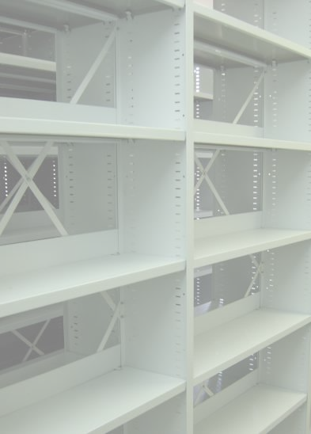 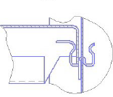 |  |  |  |  | Двусторонний клип для установки полки на стойку. Форма клипа обеспечивает его безопасность для пользователей и документов.

